상품제안서
오바로크컬러장패드 3T | 상품코드: F06405

 |  |  |  |  |  |  | 02-412-0044 | www.easy1.co.kr
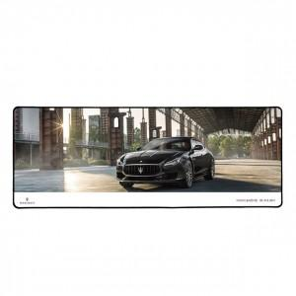

【상세/제작정보】 | 별사이즈 가능합니다. 오바로크 색상 변경 가능합니다. (추가금액) 25PCS/1box -> 4000 10장 소량인쇄 가능. (인쇄비추가)

【인쇄/포장옵션】 | 풀칼라 / OPP(비닐)

【공급단가】 | 수량 | 100~ | 300~ | 500~ | 1,000~ | 3,000~
*VAT별도 | 단가 | 8,160원 | 7,160원 | 6,890원 | 6,630원 | 6,360원

【상품 URL】 | http://www.easy1.co.kr/src/goods_detail.php?gdno=6405

